Итоговый расчет
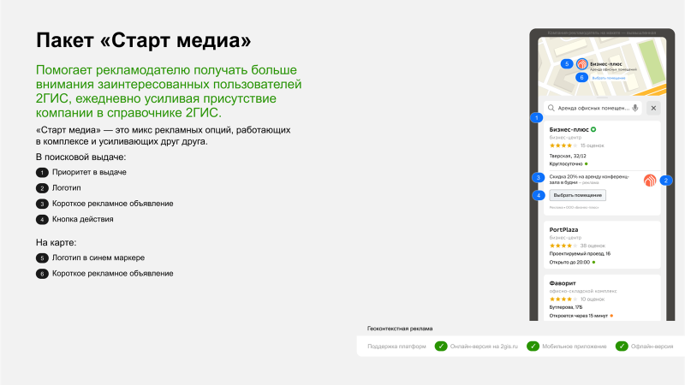
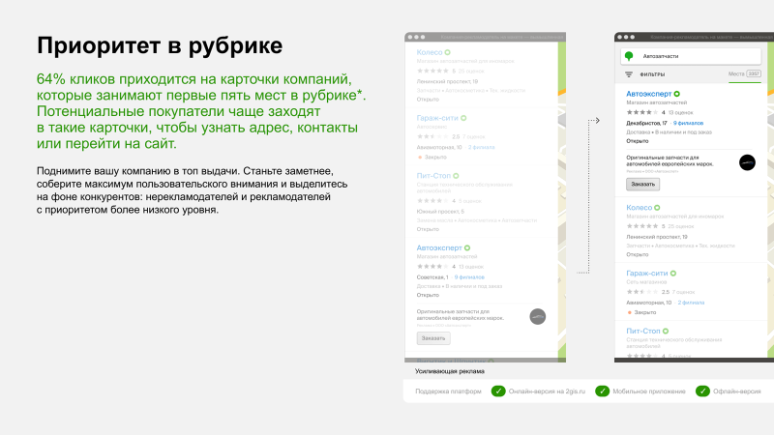
Название расчета | Стив Интерьер, компания по производству мебели на заказ
Срок размещения | 4 мес.
Итоговая стоимость рекламного размещения, с НДС | 144,496.80 ₽
Начало размещения | 2026-08-01

Город | Фирма | Стоимость за весь период, с НДС | Стоимость за весь период со скидкой | Стоимость в месяц | Стоимость в месяц со скидкой | Процент скидки
Москва | Стив Интерьер, компания по производству мебели на заказ | 160,552.00 ₽ | 144,496.80 ₽ | 40,138.00 ₽ | 36,124.20 ₽ | 10.00%
Итого |  | 160,552.00 ₽ | 144,496.80 ₽ | 40,138.00 ₽ | 36,124.20 ₽ | 10.00%

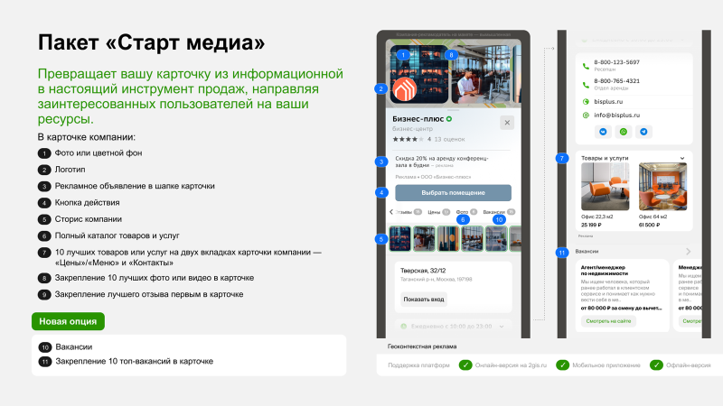
Срок размещения | 4 мес.
Итоговая стоимость рекламного размещения, с НДС | 153,890.84 ₽
Начало размещения | 2026-08-01

Город | Фирма | Стоимость за весь период, с НДС | Стоимость за весь период со скидкой | Стоимость в месяц | Стоимость в месяц со скидкой | Процент скидки
Москва | Стив Интерьер, компания по производству мебели на заказ | 181,048.00 ₽ | 153,890.84 ₽ | 45,262.00 ₽ | 38,472.71 ₽ | 15.00%
Итого |  | 181,048.00 ₽ | 153,890.84 ₽ | 45,262.00 ₽ | 38,472.71 ₽ | 15.00%

